상품제안서
네이쳐 야외 여행 캠핑 나들이 습기 방지 피크닉 매트 200*150 | 상품코드: F28771

 |  |  |  |  |  |  | 02-412-0044 | www.easy1.co.kr
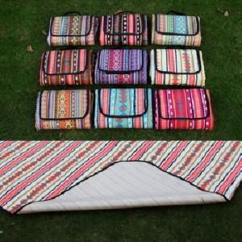

【상세/제작정보】 | 스티커 제작및 부착 비용 별도 문의.

【인쇄/포장옵션】 | 실크 / 포장불가능

【공급단가】 | 수량 | 100~ | 300~ | 500~ | 1,000~ | 3,000~
*VAT별도 | 단가 | 11,880원 | 11,680원 | 11,380원 | 11,180원 | 10,890원

【상품 URL】 | https://dev.easy1.co.kr:443/src/goods_detail.php?gdno=28771

